关系图
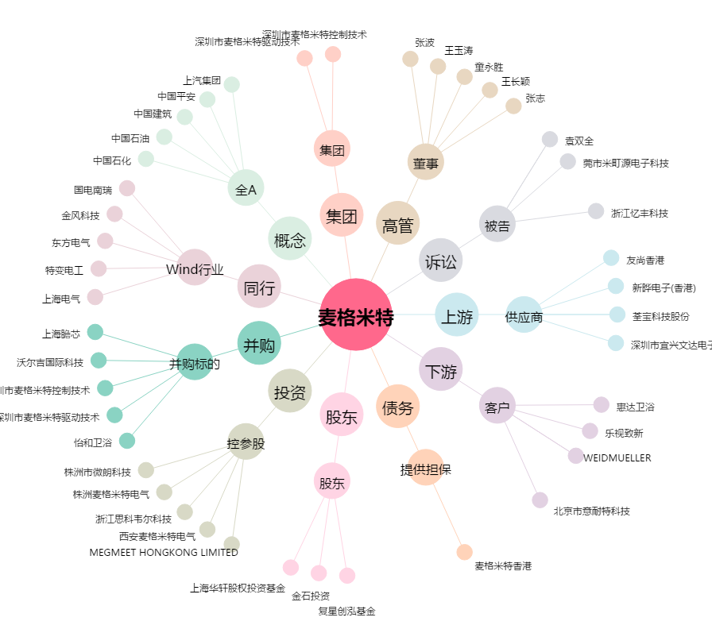
麦格米特[002851.SZ] - 关系概览图

